상품제안서
미니 벨트형 슬림 웨이스트백 | 상품코드: S42423

 |  |  |  |  |  |  | 02-713-8555 | www.synergygift.co.kr
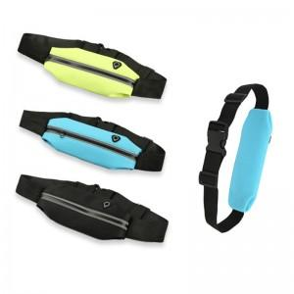

【상세/제작정보】 | <p><span style="font-size: 14pt;">※기본 opp포장입니다.</span>&nbsp;</p>

【인쇄/포장옵션】 | 레이저 / 포장지포장

【공급단가】 | 수량 | 100~ | 300~ | 500~ | 1,000~ | 3,000~
*VAT별도 | 단가 | 1,690원 | 1,620원 | 1,580원 | 1,540원 | 1,510원

【상품 URL】 | https://www.synergygift.co.kr:443/src/goods_detail.php?gdno=42423

